SISTEMA_DETECCION_INCENDIOS
 | REPORTE FOTOGRÁFICO - Sistema de Detección y Supresion de Incendios
Nombre de la Estacion: | SEGUNDO POLO
Nombre de Localidad: | SAN JUAN DE MIRAFLORES
Fecha: | 22/07/2026 - 22/07/2026
Direccion: | JR AYABACA 135-137
ID site: | LI0719
CRQ: | CRQ000000103020
Sticker Año mantenimiento |  |  | Letrero de Localidad beneficiaria o GPS
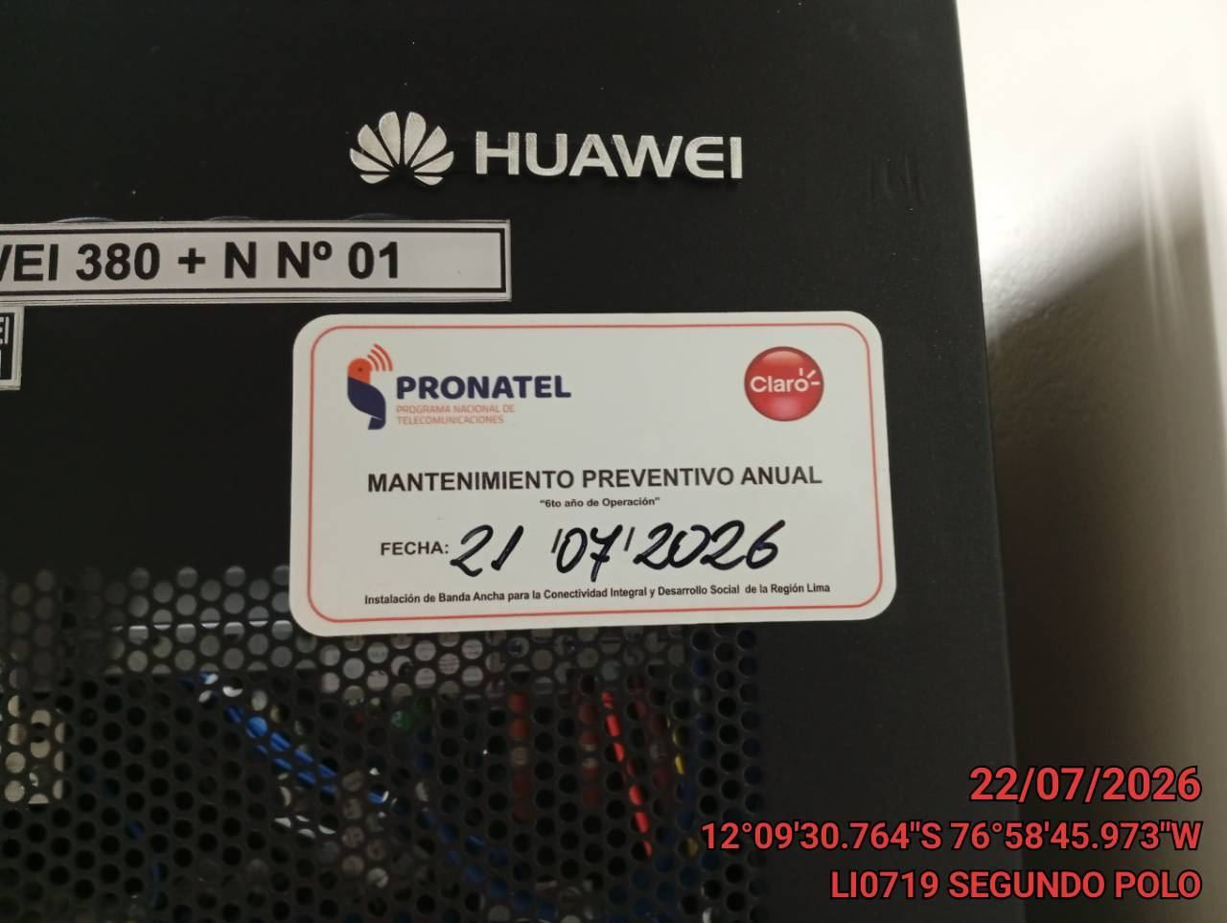 |  |  | 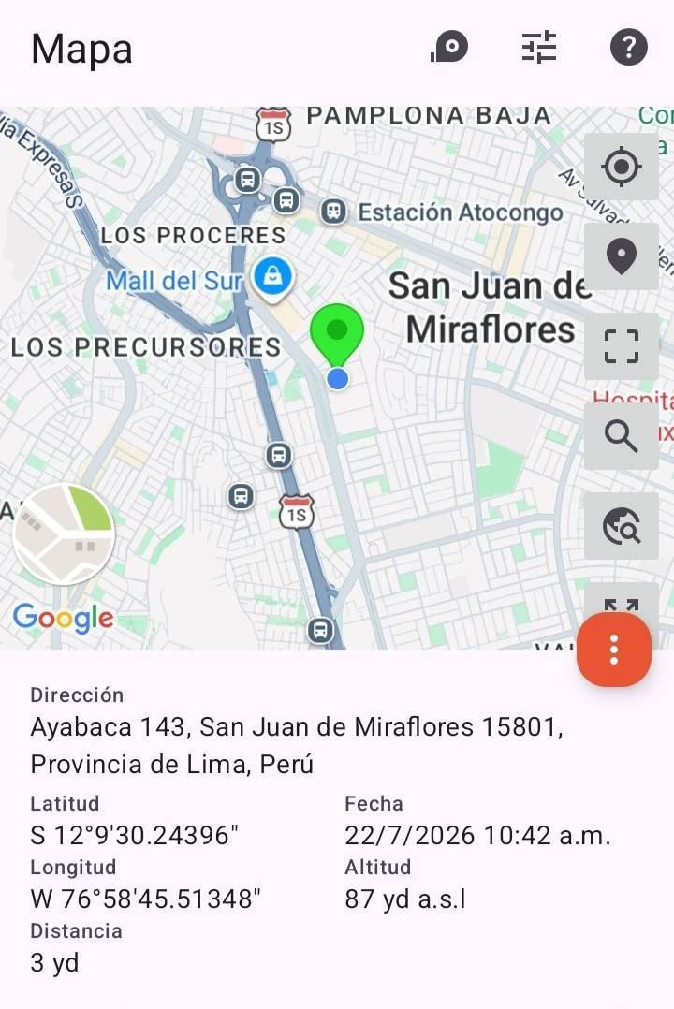

REVISION DE PANE DE CONTROL
ANTES |  | DURANTE |  | DESPUES
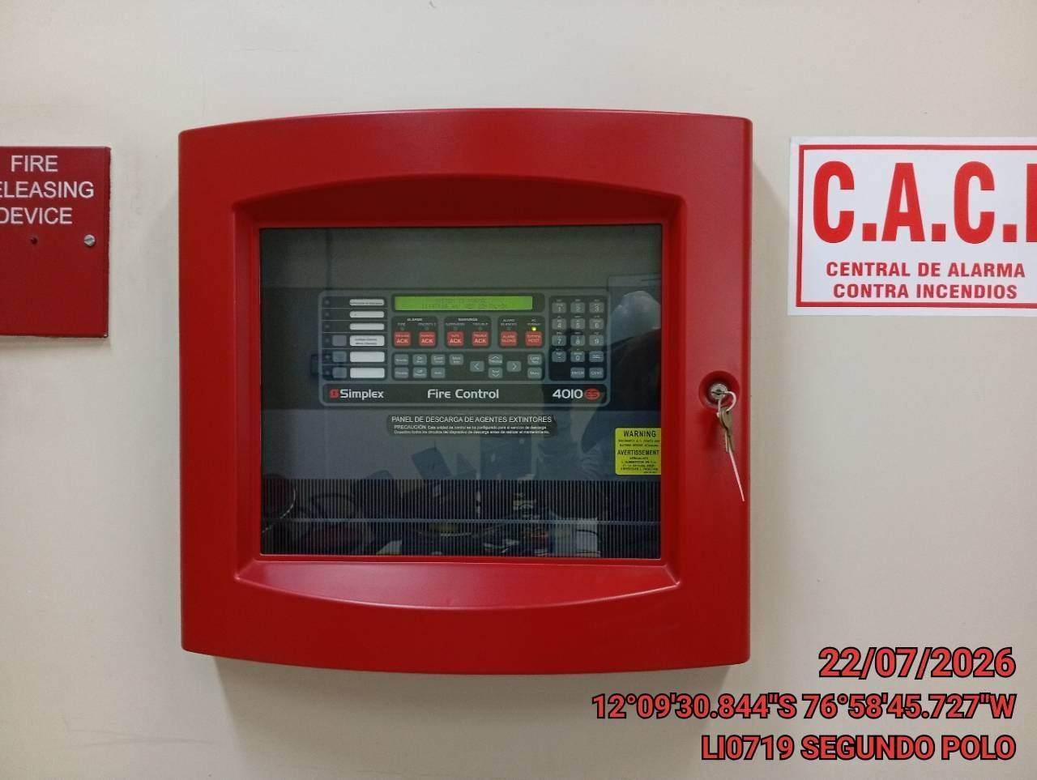 |  | 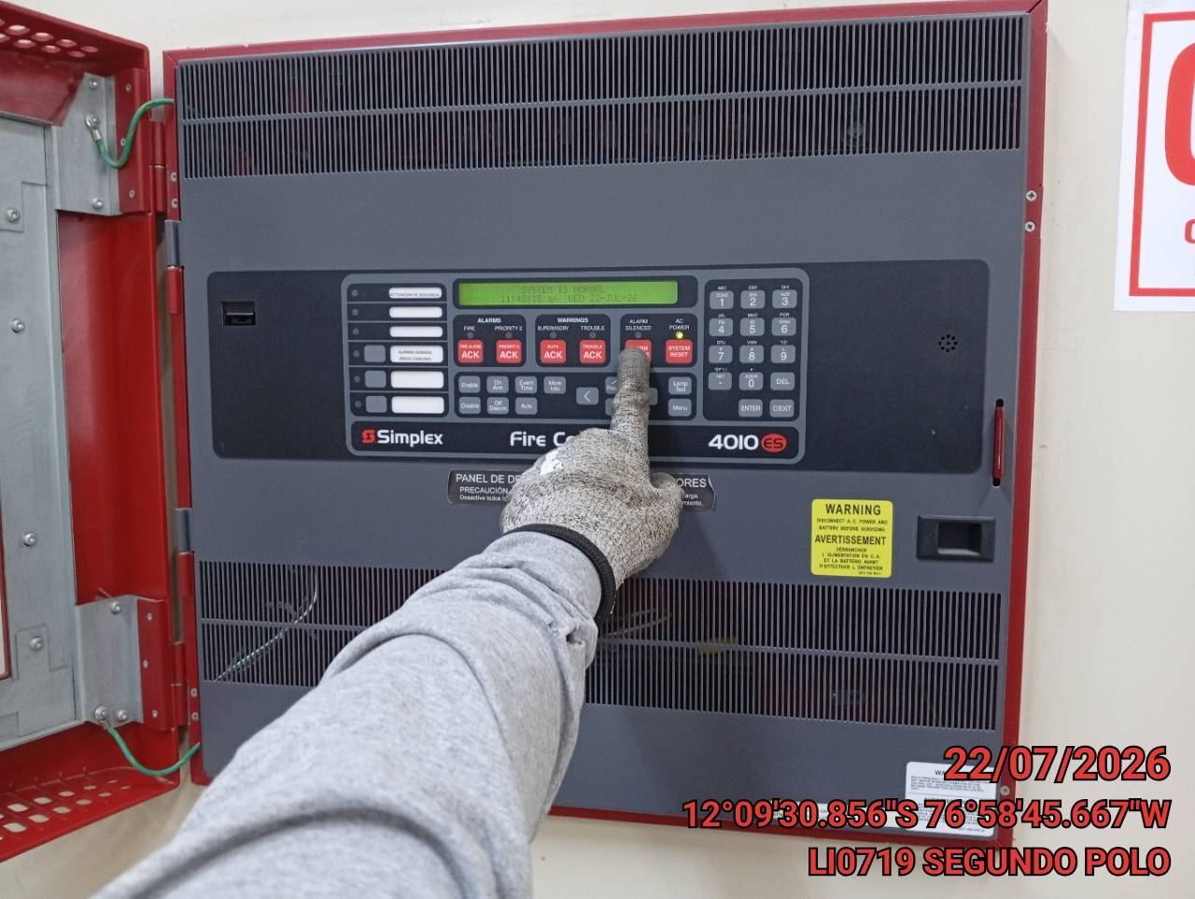 |  | 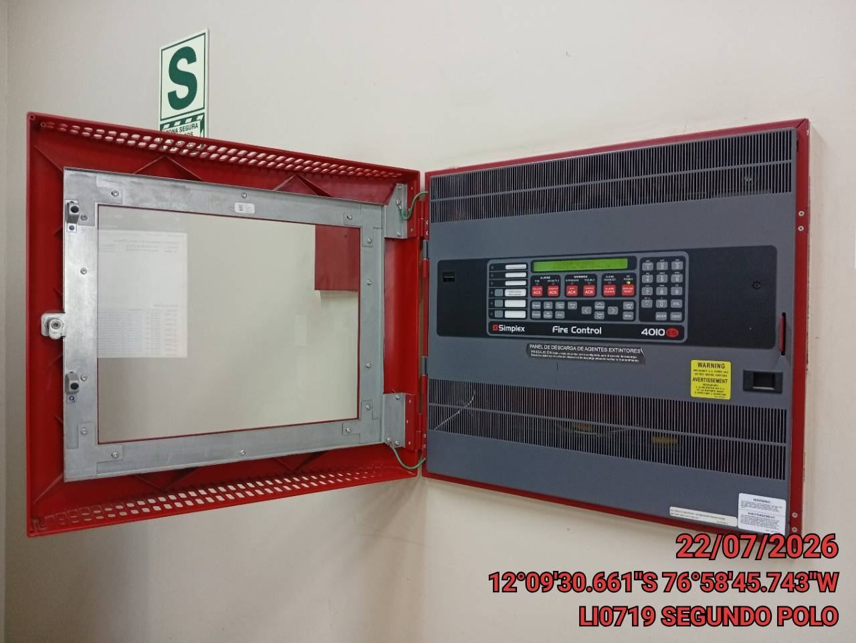

VERIFICACION DE LOS SENSORES DE HUMO
ANTES |  | DURANTE |  | DESPUES
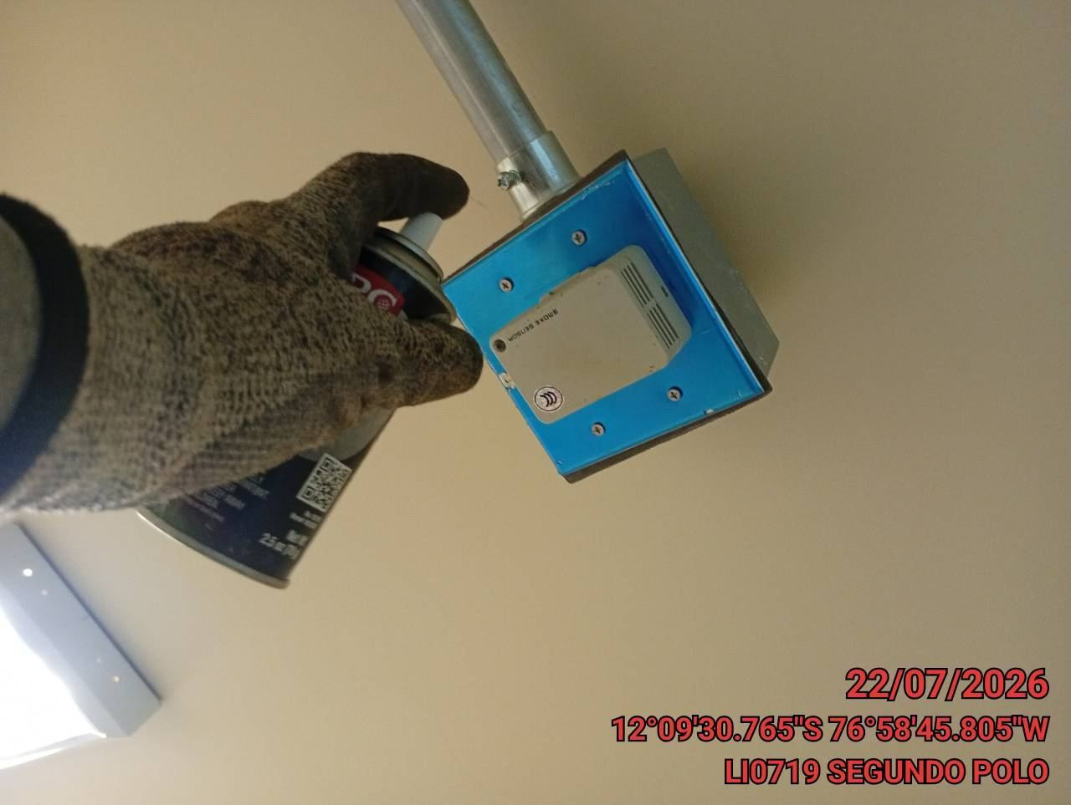 |  | 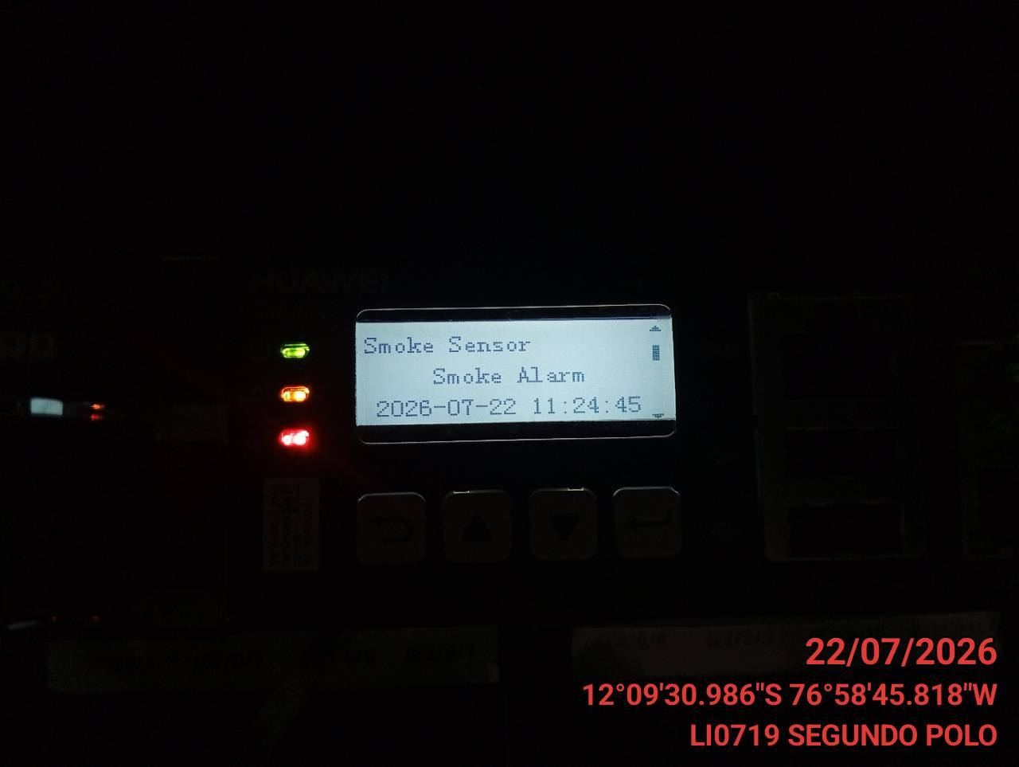 |  | 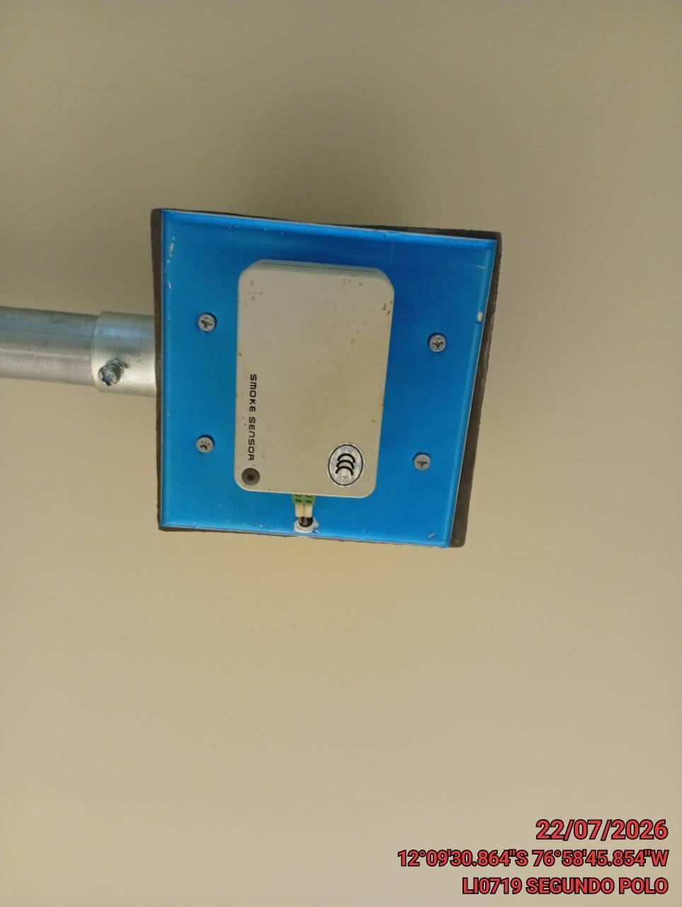

VERIFICACION DEL SWITCH MANUAL DE MANTENIMIENTO
ANTES |  | DURANTE |  | DESPUES
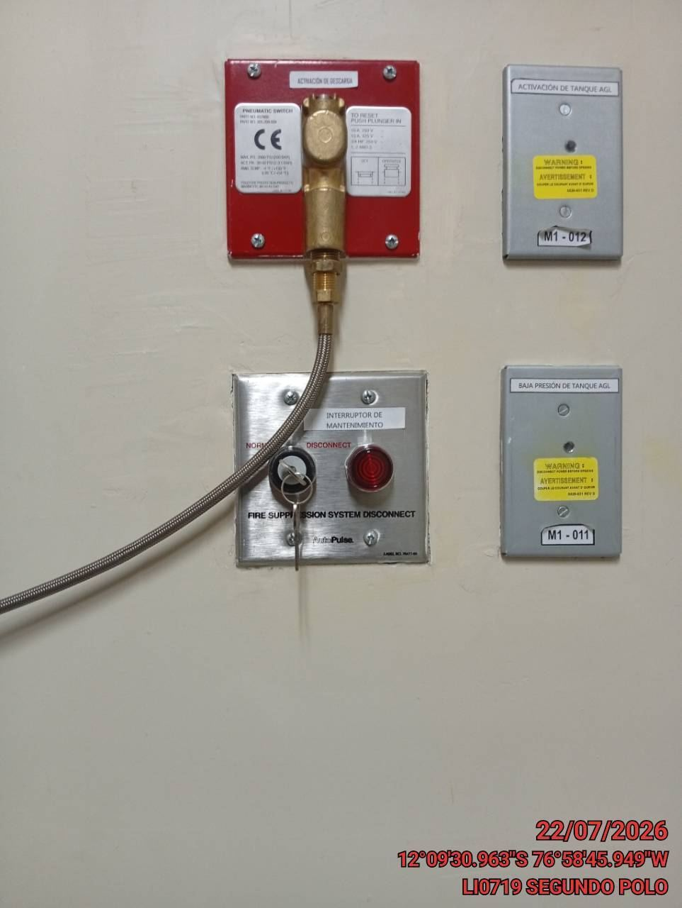 |  | 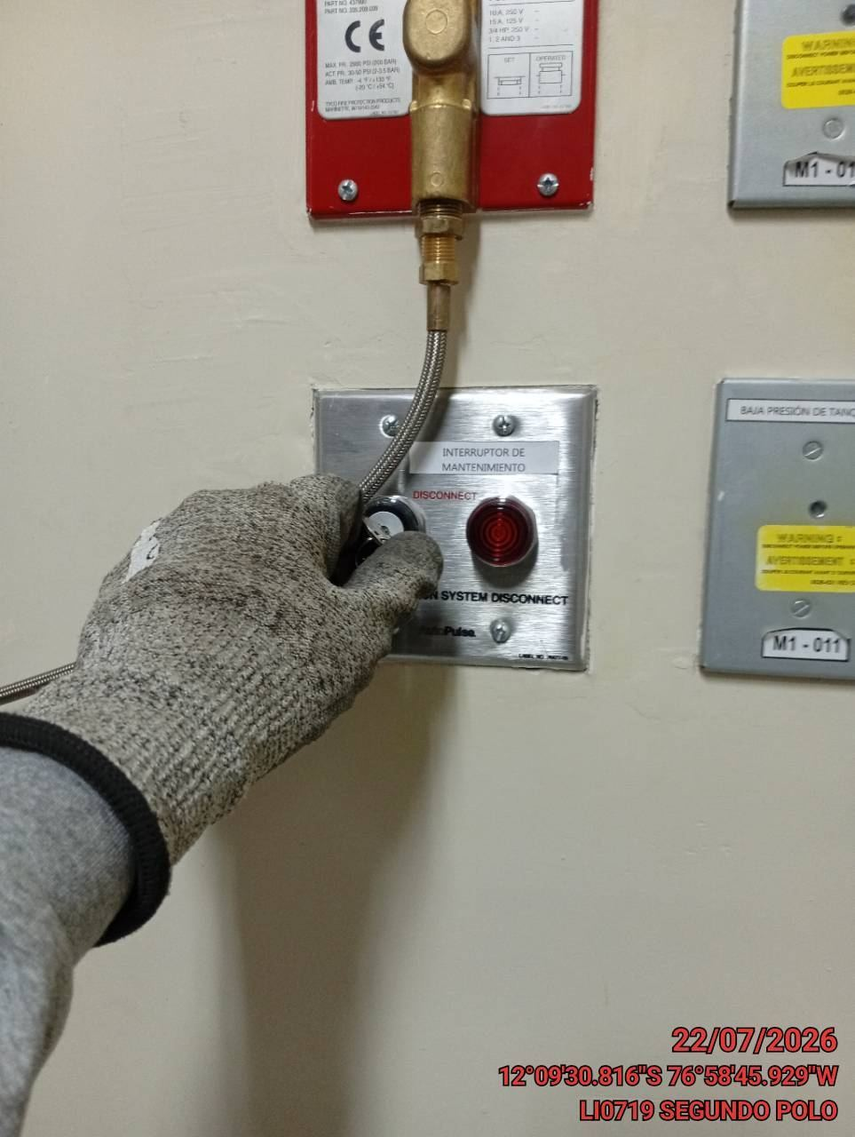 |  | 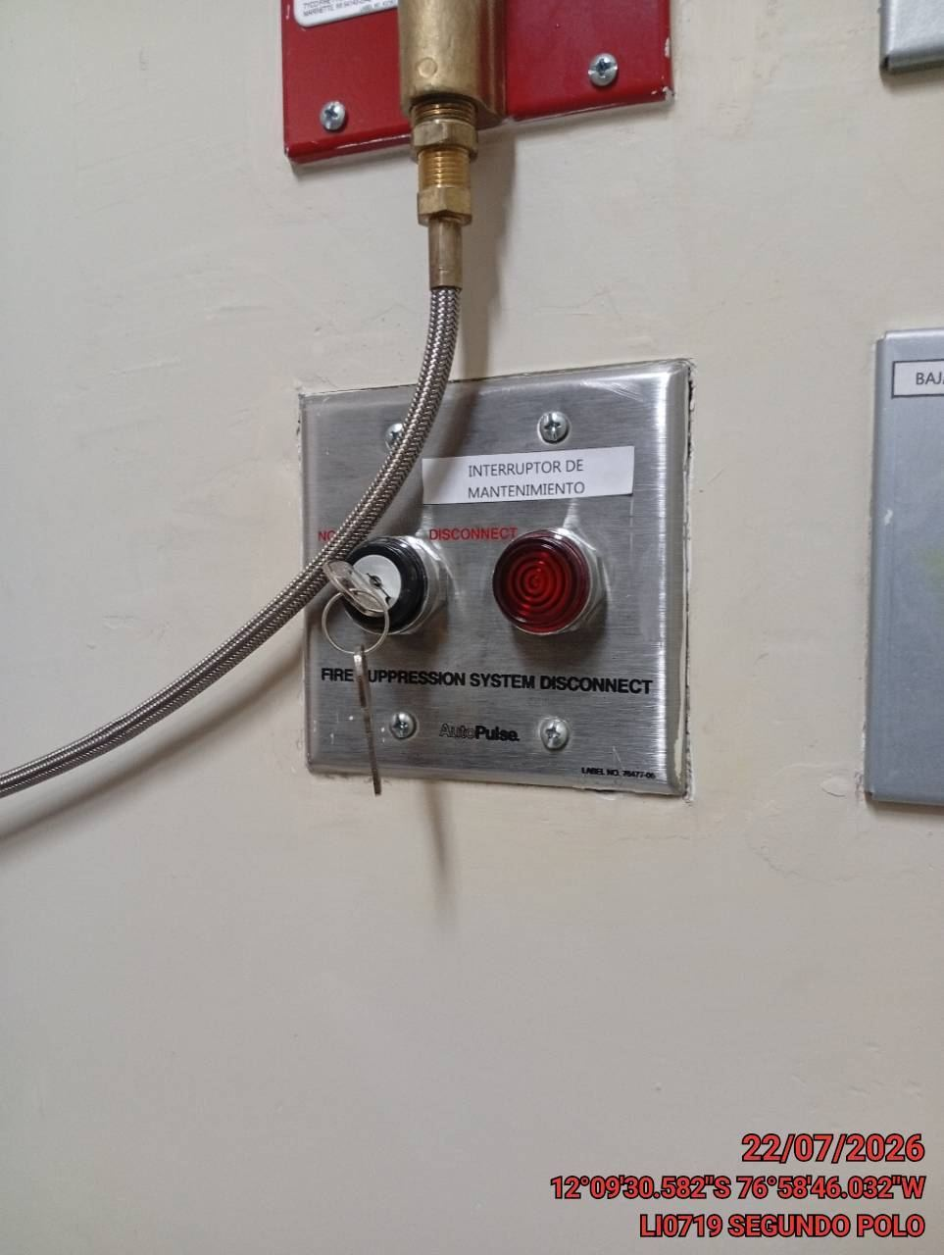

VERIFICACION DEL FUNCIONAMIENTO DE LA SIRENA
ANTES |  | DURANTE |  | DESPUES
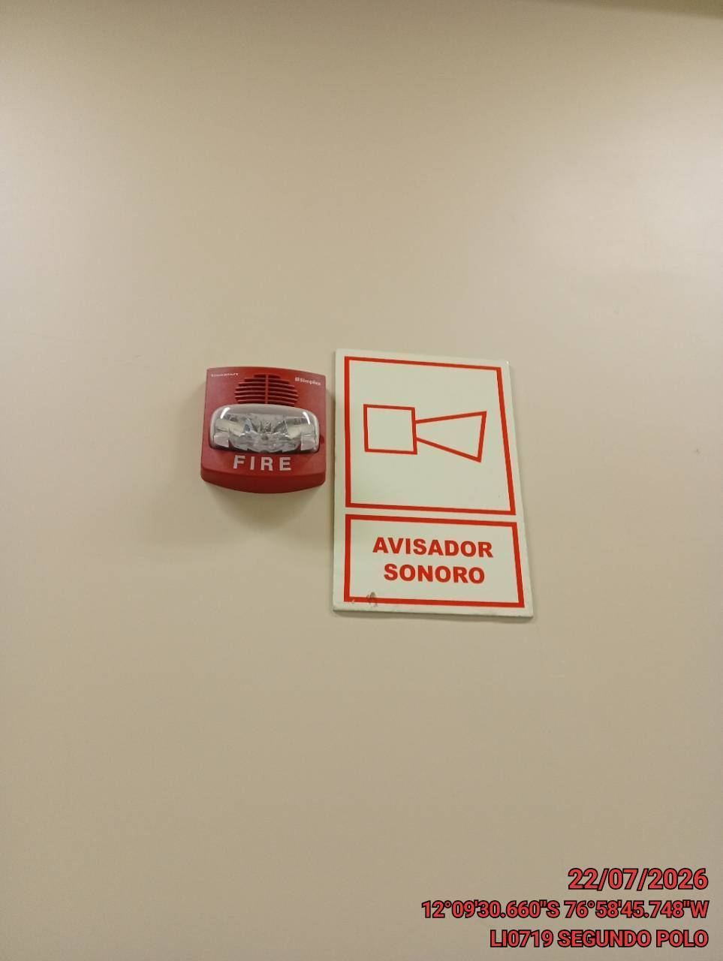 |  | 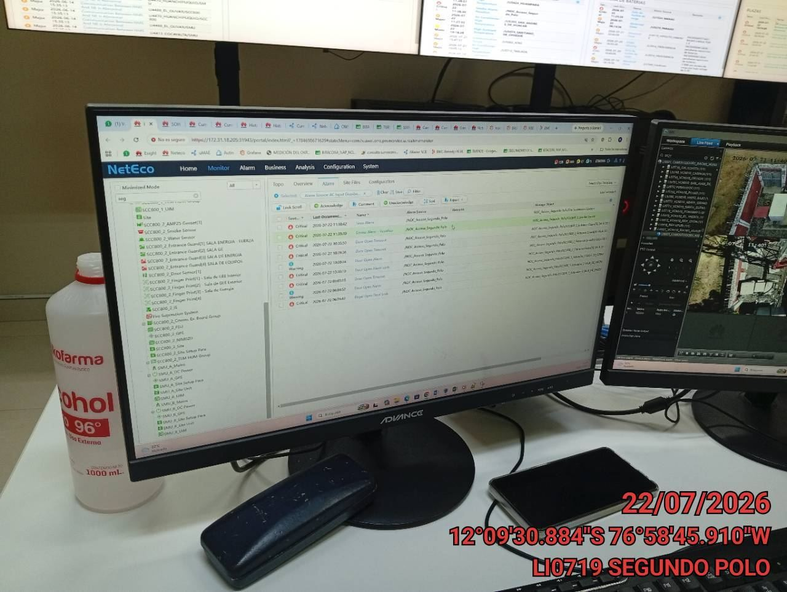 |  | 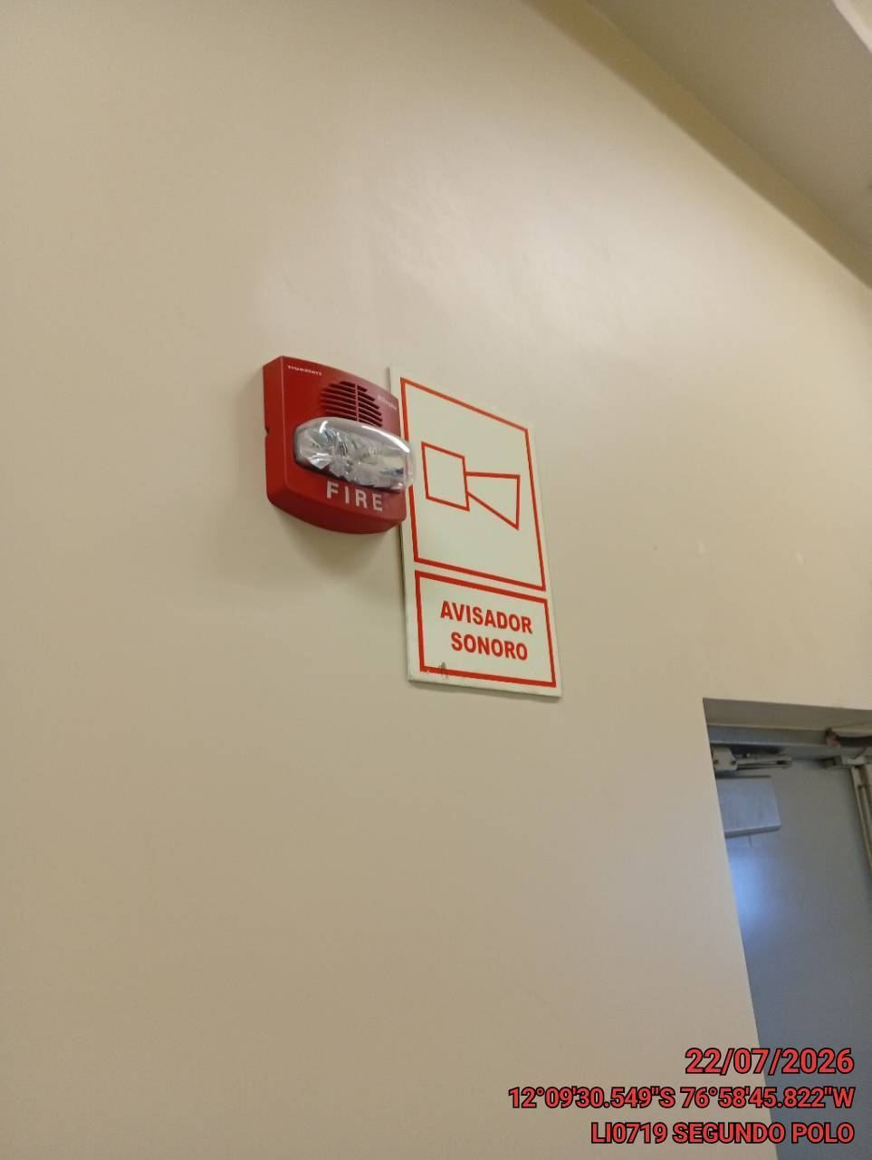

VERIFICACION DEL INTERRUPTOR DE EMERGENCIA
ANTES |  | DURANTE |  | DESPUES
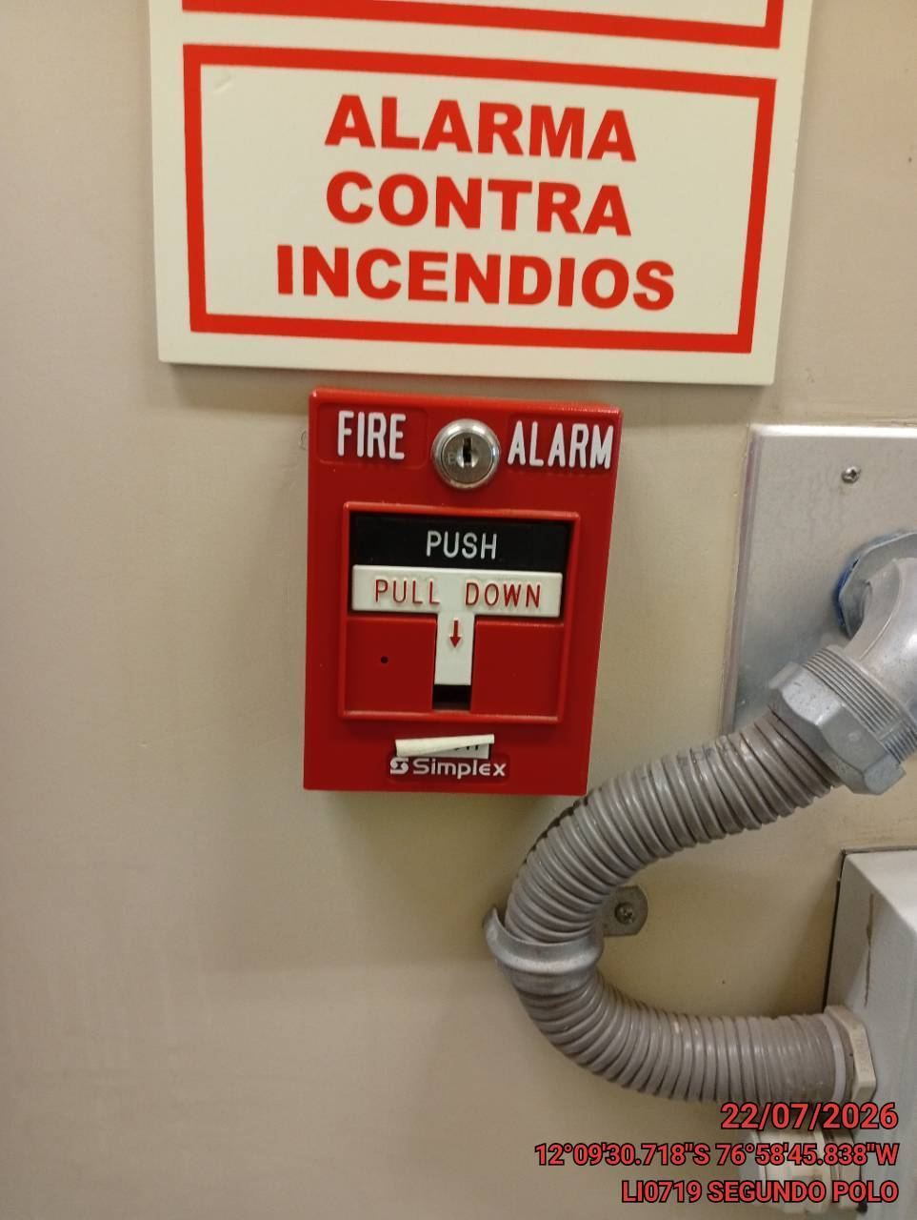 |  | 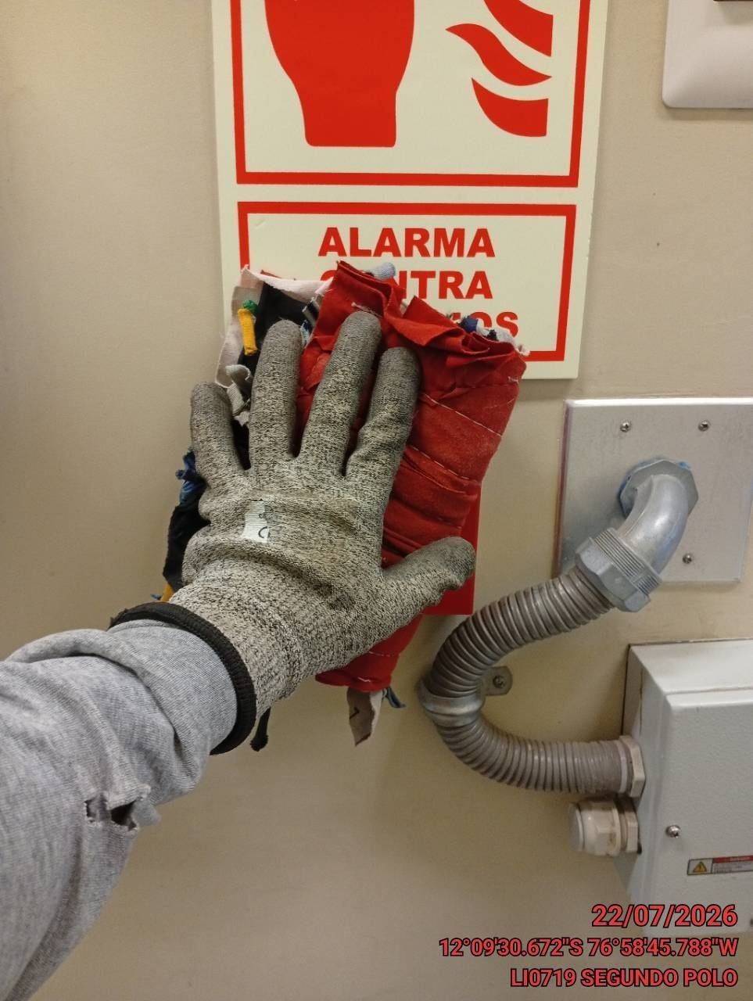 |  | 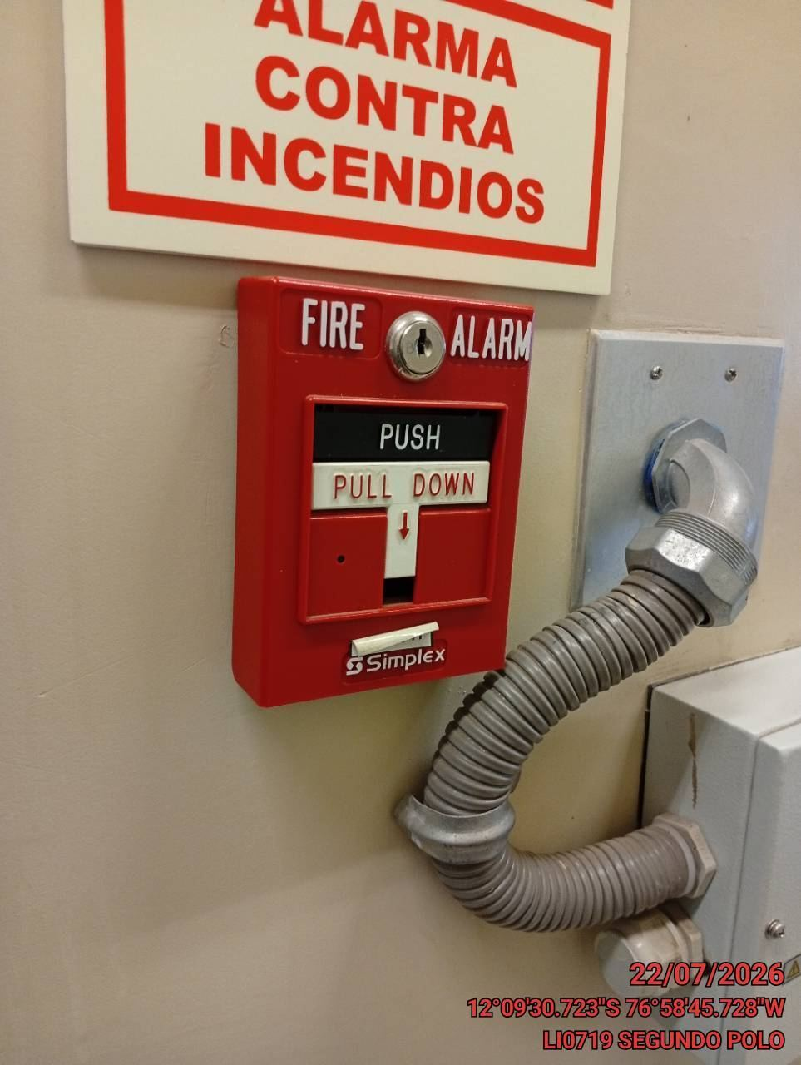

VERIFICACION DE LOS CILINDROS DE ALMACENAMIENTO AGENTE LIMPIO
ANTES |  | DURANTE |  | DESPUES
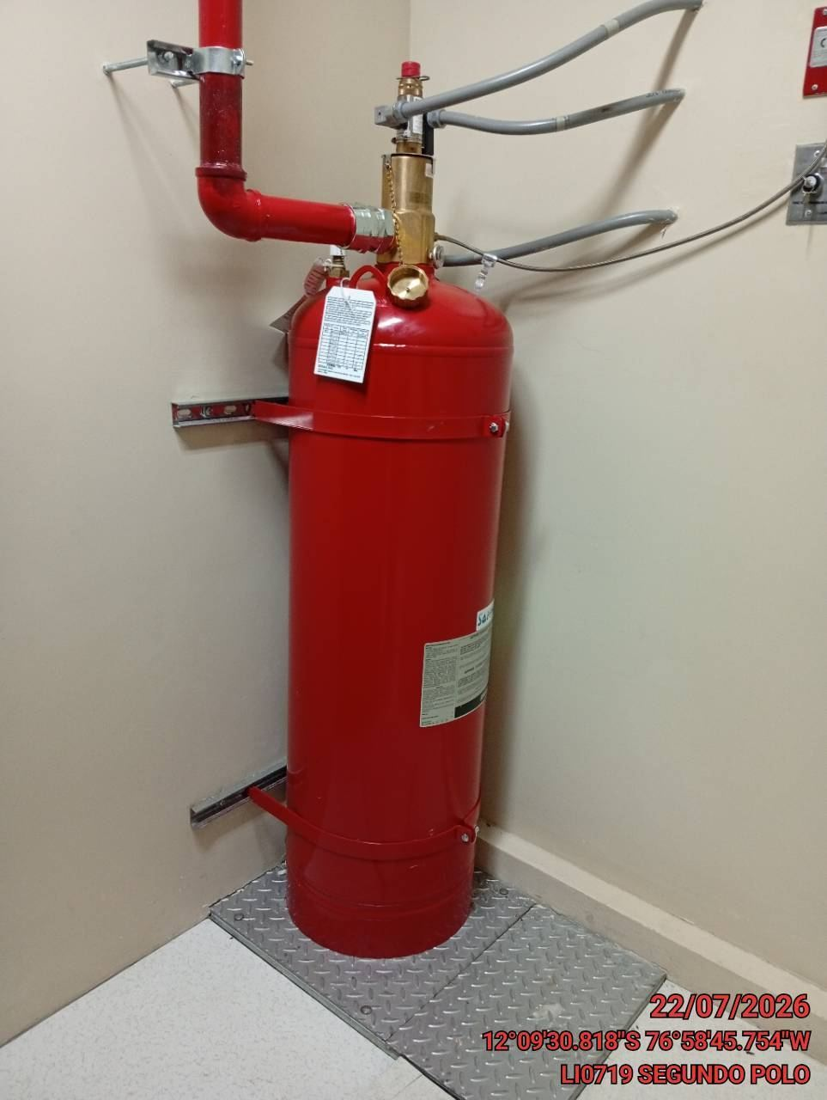 |  | 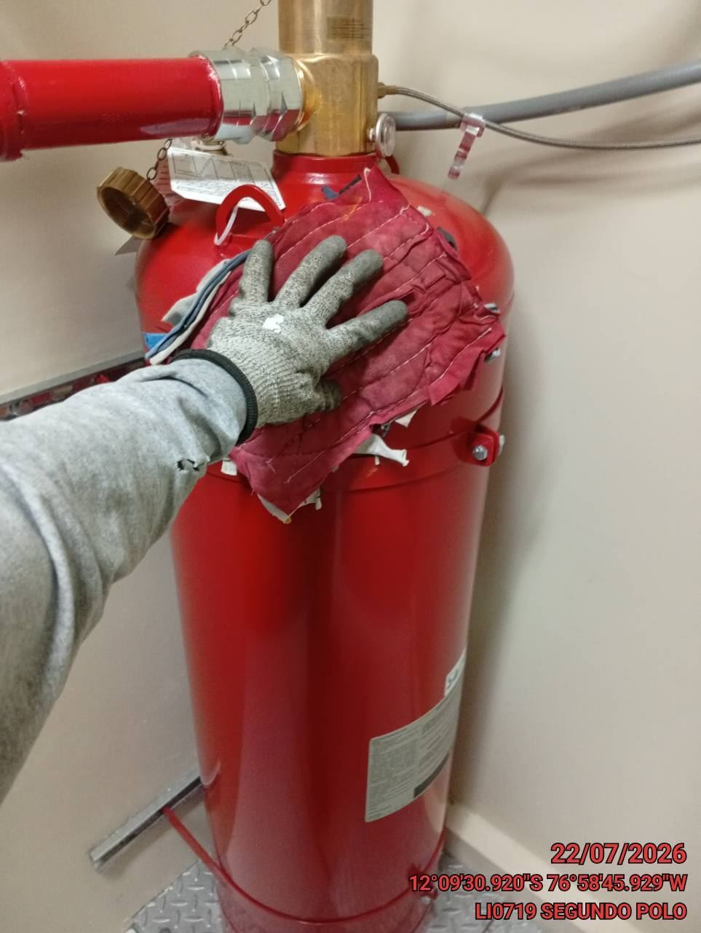 |  | 